КП
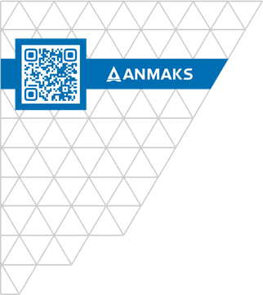
 |  |  | ООО «Торговый дом «АНМАКС» |  |  |  | Tел. / факс: +7 (495) 787-24-05
 |  |  | г. Москва, Зеленоград, |  |  |  | email: info@anmaks.ru
 |  |  | проезд № 4807, д. 1, стр. 1 |  |  |  | www.anmaks.ru

 |  | КОММЕРЧЕСКОЕ ПРЕДЛОЖЕНИЕ
 |  | № от

 |  | Заказчик
 |  | Контактное лицо
 |  | Телефон
 |  | e-mail

Здравствуйте!

№ п/п | Наименование |  |  | Единица измерения |  | Кол-во | Цена | Сумма
 |  |  |  |  | Итого: |  |  | 0,00
 |  |  |  |  | В т.ч. НДС (20%): |  |  | 0,00
Цены указаны в рублях с учетом НДС.

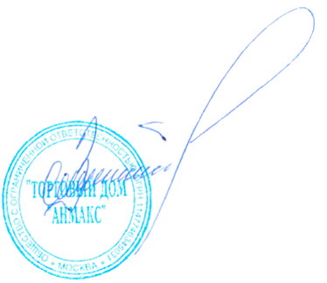
 | Условия оплаты:
 | Срок изготовления:
 | Условия отгрузки:

Генеральный директор ООО "ТД "АНМАКС" |  |  |  |  |  |  | С.И. Зелизко

Исполнитель:

www.anmaks.ru

